Carrière
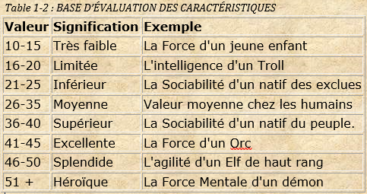
RACE | PB | PM | Force (F) | Endurance (E) | Force Mentale (FM) | Intelligence (Int) | Agilité (Ag) | Sociabilité (Soc) | TOTAL
Stat de départ | PV MAX | PM MAX | ATTAQUE | DEFENSE | MAGIE | DEF.MAG | AGILITE | CHANCE
HUMAIN | 13 | 7 | 30 | 30 | 30 | 30 | 30 | 30 | 200
NAIN | 14 | 6 | 35 | 35 | 15 | 45 | 25 | 25 | 200
ELF | 12 | 8 | 20 | 20 | 35 | 35 | 40 | 30 | 200
ELF NOIR | 11 | 9 | 20 | 20 | 40 | 40 | 40 | 20 | 200
ORC | 16 | 4 | 45 | 45 | 15 | 30 | 30 | 15 | 200
KAMAEL | 10 | 10 | 60 | 15 | 60 | 15 | 15 | 15 | 200

Carriere
Marchand (nain) | 17 | 13 | 10 | 40 | 20 | 45 | 30 | 65 | 240
Danseur d'épée (Elf Noir) | 17 | 13 | 50 | 40 | 10 | 40 | 40 | 30 | 240
Wind Caster (Elf Noir) | 10 | 30 | 10 | 20 | 50 | 50 | 40 | 30 | 240
Prince démon (Kamael) | 20 | 20 | 30 | 10 | 30 | 10 | 70 | 50 | 240
Chef Orc (Orc) | 25 | 15 | 40 | 40 | 30 | 30 | 30 | 30 | 240
Gardien des flammes (Orc) | 20 | 30 | 20 | 30 | 50 | 40 | 30 | 20 | 240

Stat final
Marchand (nain) | 31 | 19 | 45 | 75 | 35 | 90 | 55 | 90 | 440
Danseur d'épée (Elf Noir) | 28 | 22 | 70 | 60 | 50 | 80 | 80 | 50 | 440
Wind Caster (Elf Noir) | 21 | 39 | 30 | 40 | 90 | 90 | 80 | 50 | 440
Prince démon (Kamael) | 30 | 30 | 90 | 25 | 90 | 25 | 85 | 65 | 440
Chef Orc (Orc) | 41 | 19 | 85 | 85 | 45 | 60 | 60 | 45 | 440
Gardien des flammes (Orc) | 36 | 34 | 65 | 75 | 65 | 70 | 60 | 35 | 440

